IV. Análisis (matriz califica)
ANÁLISIS DE RIESGOS

CALIFICACIÓN Y EVALUACIÓN DE RIESGOS DEL PROCESO

1 | 2 | 2a | 3 | 4 | 5 | 6
PROCESO | RIESGO | TIPO DE IMPACTO | CALIFICACIÓN |  | Evaluación (N° y Zona de Riesgo) | MEDIDAS DE RESPUESTA (ACCIONES)
 |  |  | Probabilidad | Impacto
Vinculacion | Alteración y/o falsificación en documentos y/o conceptos medicos de acuerdo a situación de sanidad del personal. | (4) Institucional | (5) Probable | (4) Mayor | (16) Zona de Riesgo Extremo | Reducir el Riesgo

ANÁLISIS DEL RIESGO

IMPACTO

 |  |  |  | MATRIZ DE CALIFICACIÓN
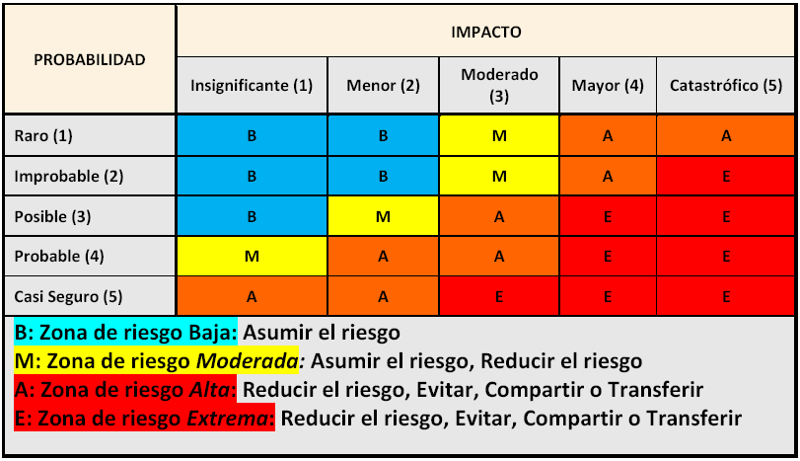

PROBABILIDAD

TIPOS DE IMPACTO

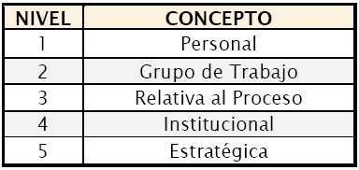
CONFIDENCIALIDAD EN LA INFORMACIÓN

Es la pérdida o revelación de la misma. Información reservada institucional es aquella que sólo puede ser conocida y difundida al interior de la misma; la sensibilidad de la información depende de la importancia que esta tenga para el desarrollo de la misión de la entidad.

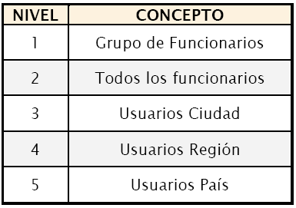
CREDIBILIDADO IMAGEN
Es la perdida de la misma frente a diferentes actores sociales o dentro de la entidad.

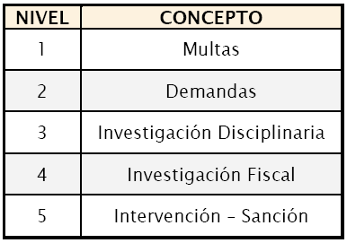
LEGAL
Se relaciona con las consecuencias legales para una entidad, determinadas por los riesgos relacionados con el incumplimiento en su función administrativa, ejecución presupuestal y normatividad aplicable.

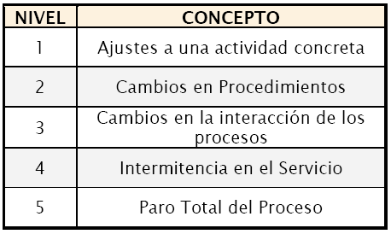
OPERATIVO
Aplica en la mayoría de las entidades para los procesos de apoyo, ya que sus riesgos pueden afectar el normal desarrollo de otros procesos dentro de la misma.

V - Valoración
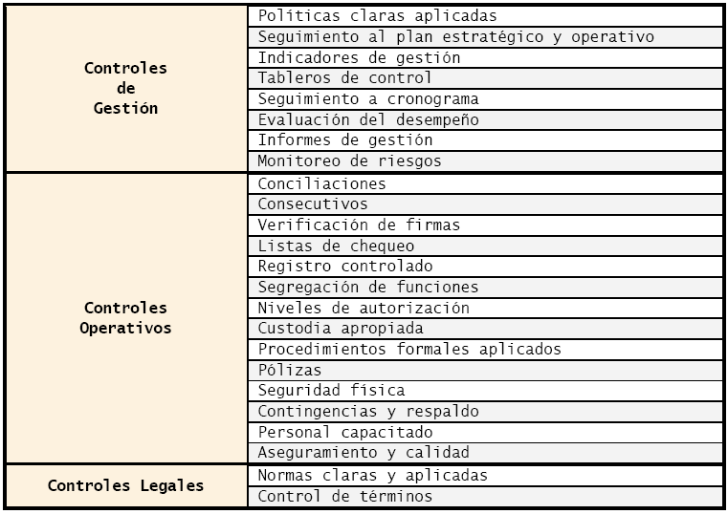

VALORACIÓN DE RIESGOS |  |  |  |  |  |  |  | Riesgo 1:

 |  |  |  |  |  |  |  | PARÁMETROS | CRITERIOS | TIPO DE CONTROL |  |  |  |  |  |  |  |  |  |  |  |  |  |  |  |  |  |  |  |  |  |  |  |  |  |  |  |  |  | PUNTAJES
RIESGO | CONTROLES EXISTENTES | ES EFECTIVO |  | ESTA DOCUMENTADO |  | CALIFICACIÓN FINAL | ACCIONES DE MITIGACIÓN |  |  | Probabilidad |  |  |  |  |  |  |  |  |  |  |  |  |  |  | Impacto
 |  | SI | NO | SI | NO |  |  |  |  | Control I | Control II | Control III | Control IV | Control V | Control VI | Control VII | Control VIII | Control IX | Control X | Control XI | Control XII | Control XIII | Control XIV | Control XV | Control I | Control II | Control III | Control IV | Control V | Control VI | Control VII | Control VIII | Control IX | Control X | Control XI | Control XII | Control XIII | Control XIV | Control XV
Alteración y/o falsificación en documentos y/o conceptos medicos de acuerdo a situación de sanidad del personal. | 1. Ficha Médica Unificada |  |  |  |  |  |  | Herramientas para ejercer el control | Posee una herramienta para ejercer el control. | 15 | 15 | 15 |  | - | 15 | 15 | 15 | 15 | 15 | - | 15 | 15 | 15 | - |  |  |  |  |  |  |  |  |  |  |  |  |  |  |  | 15
 | 2. Informativo Administrativo por Lesión en hoja de seguridad. |  |  |  |  |  |  |  | Existen manuales, instructivos o procedimientos para el manejo de la herramienta | 15 | 15 | 15 |  | - | 15 | 15 | 15 | 15 | 15 | - | 15 | 15 | 15 | - |  |  |  |  |  |  |  |  |  |  |  |  |  |  |  | 15
 | 3. Aplicativo SMIL (Sistema Integrado de Medicina Laboral) |  |  |  |  |  |  |  | En el tiempo que lleva la herramienta ha demostrado ser efectiva. | 25 | 25 | - |  | - | - | 25 | 25 | - | - | - | 25 | 25 | 25 | - |  |  |  |  |  |  |  |  |  |  |  |  |  |  |  | 30
 | 4. Sistema Control Hojas de Seguridad. |  |  |  |  |  |  | Seguimiento al control | Están definidos los responsables de la ejecución del control y del seguimiento. | 15 | 15 | 15 |  | 15 | 15 | 15 | 15 | 15 | 15 | 15 | 15 | 15 | 15 | 15 |  |  |  |  |  |  |  |  |  |  |  |  |  |  |  | 15
 | 5. Libro de Registro de documentación. |  |  |  |  |  |  |  | La frecuencia de ejecución del control y seguimiento es adecuada. | 30 | 30 | - |  | - | 30 | 30 | 30 | 30 | - | 30 | 30 | 30 | 30 | 30 |  |  |  |  |  |  |  |  |  |  |  |  |  |  |  | 25
 | 6. Oficina Principal de Registro Disan. |  |  |  |  |  |  |  | TOTAL | 100 | 100 | 45 | - | 15 | 75 | 100 | 100 | 75 | 45 | 45 | 100 | 100 | 100 | 45 | - | - |  |  |  |  |  |  |  |  |  |  |  |  | - | 100
 | 7. Hoja de seguridad numerada para elaboración de Junta Médica Laboral Provisional y Definitiva. |  |  |  |  |  |  |  | PROMEDIO | 70 |  |  |  |  |  |  |  |  |  |  |  |  |  |  | -
 | 8. Hoja de seguridad para DIPSO.
 | 9. Pruebas Psicológicas exámenes aplicados |  |  |  |  |  |  |  |  |  | Nueva valoracion del riesgo: : Zona de riesgo ( )
 | 10. Orden de Concepto Medico
 | 11. Renuncia Tribunal Medico
 | 12. Junta Medica Provisional
 | 13. Junta Medica Definitiva
 | 14. Acta de Revocatoria

